Sheet1
아라리 듀플M 맥세이프 케이스(S21/S22/S23)
STI : 02 6673 4900 , Fax : 02 6406 6543
배송주소:
제품명 | 아라리 듀플M 맥세이프 케이스(S21/S22/S23)
이미지 | 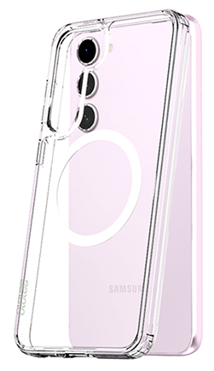
기종/색상 | 클리어
갤럭시S21 (G991)
갤럭시S21플러스 (G996)
갤럭시S21울트라 (G998)
갤럭시S22 (S901)
갤럭시S22플러스 (S906)
갤럭시S22울트라 (S908)
갤럭시S23 (S911)
갤럭시S23플러스 (S916)
갤럭시S23울트라 (S918)

